信用交易
融资融券市场交易数据统计（20221013）

标的证券 | 融资融券余额（亿元） | 融资余额（亿元） | 融券余额（亿元） | 融资买入额（亿元） | 融资融券规模变化（亿元） | 融资余额增幅(‰) | 融券余额增幅(%)
统计数据 | 15,440.07 | 14,457.55 | 982.52 | 438.01 | 17.30 | 0.66 | 0.79
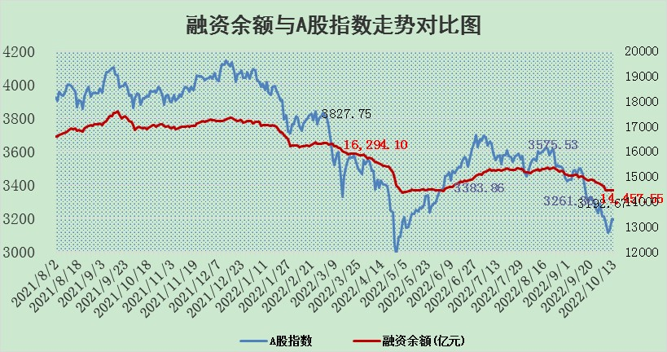

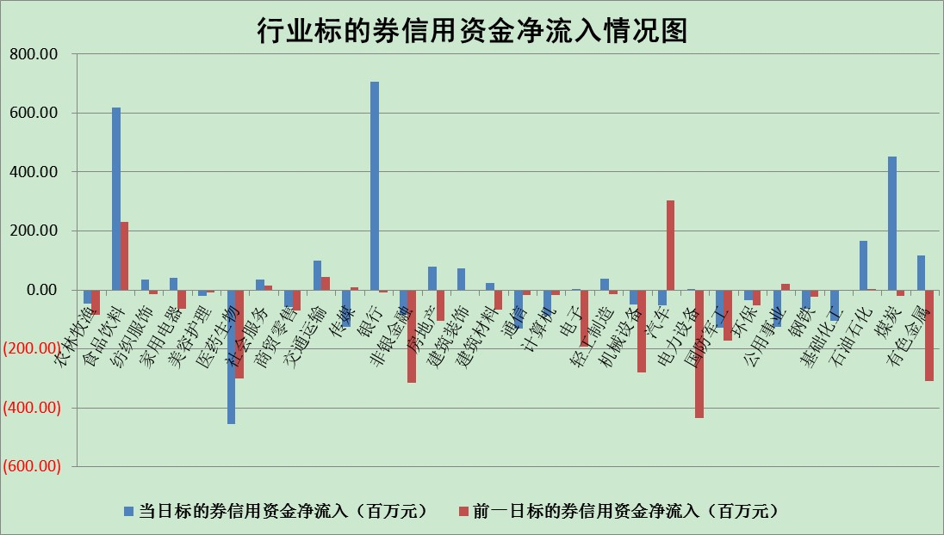

标的基金代码 | 标的基金简称 | 融资余额/市值(%) | 融资余额增幅(%) | 融资买入额/成交金额(%) | （融资余额净增额-融券余额净增额）/市值(‱) | 融券余额降幅(%) | ABS[（融资余额净增额-融券余额净增额）/市值净增额-1](%)
159902 | 华夏中小板ETF | 2.15 | 0.48 | 0.25 | 2.18 | 3.12 | 107.28
159915 | 易方达创业板ETF | 2.47 | -9.68 | 1594750.73 | -27.24 | -1.80 | 177.71
159919 | 嘉实沪深300ETF | 5.42 | -0.23 | 0.55 | -1.37 | -2.26 | 98.13
159920 | 华夏恒生ETF | 98.92 | -0.03 | 9.06 | -2.85 | 2.34 | 98.81
159922 | 嘉实中证500ETF | 0.35 | -1.66 | 6.46 | -22.51 | -3.78 | 178.63
159925 | 南方沪深300ETF | 0.03 | 4.22 | 0.02 | 0.13 | 0.00 | 100.18
159928 | 消费ETF | 0.89 | -4.15 | 2.35 | -3.83 | 0.40 | 90.35
159934 | 易方达黄金ETF | 436.68 | -0.55 | 20.33 | -242.70 | 0.00 | 1628.19
159939 | 全指信息技术ETF | 1.06 | -9.71 | 58.41 | -10.42 | 94.75 | 114.31
159940 | 全指金融地产ETF | 0.41 | -2.20 | 0.01 | -0.92 | 0.00 | 99.12
159995 | 半导体芯片ETF | 2.20 | -3.80 | 241.56 | -8.89 | -1.52 | 87.85
159997 | 天弘中证电子ETF | 2.63 | -3.05 | 6.04 | -8.28 | -0.12 | 168.03
159998 | 天弘中证计算机主题ETF | 0.15 | -2.94 | 0.02 | -0.45 | 0.00 | 100.19
510050 | 华夏上证50ETF | 9.46 | 0.11 | 170.40 | 1.23 | 3.67 | 101.28
510180 | 华安上证180ETF | 0.53 | -0.08 | 0.74 | 0.10 | 30.27 | 100.10
510880 | 华泰柏瑞红利ETF | 0.21 | 0.62 | 0.71 | -0.04 | -5.65 | 99.97
510900 | 易方达恒生H股ETF | 161.57 | -0.07 | 11.83 | -10.82 | 0.00 | 96.22
511010 | 5年期国债ETF | 0.00 | 0.00 | 0.00 | 0.00 | 0.00 | 100.00
511380 | 可转债及可交换债券ETF | 23.14 | -3.28 | 2.31 | -78.47 | 0.00 | 386.88
512000 | 全指证券ETF | 7.72 | -0.21 | 14.27 | -1.33 | 0.84 | 96.90
512010 | 沪深300医药卫生ETF | 5.66 | -2.62 | 40.70 | -15.69 | -2.26 | 116.61
512070 | 沪深300非银ETF | 2.73 | -0.37 | 16.60 | -0.74 | 2.26 | 97.20
512400 | 南方中证申万有色金属ETF | 1.34 | 1.13 | 0.86 | 3.91 | 4.05 | 103.09
512580 | 广发中证环保产业ETF | 0.71 | -5.07 | 0.14 | -3.62 | 0.39 | 94.08
512660 | 国泰中证军工ETF | 3.13 | -3.62 | 17.75 | -13.15 | -2.33 | 111.28
512800 | 华宝中证银行ETF | 13.36 | 2.15 | 8.94 | 13.06 | -326.75 | 107.62
512980 | 广发中证传媒ETF | 2.23 | -1.81 | 54.17 | -4.12 | -0.19 | 56.23
515030 | 华夏中证新能源汽车ETF | 1.72 | 0.86 | 18.55 | 1.60 | 1.08 | 96.27
515050 | 华夏中证5G通信主题ETF | 1.99 | -1.24 | 29.26 | -2.70 | -3.43 | 112.93
515070 | 华夏中证人工智能ETF | 1.82 | -3.11 | 0.52 | -5.83 | 0.00 | 108.71
标的股票比较指标 |  | 融资余额/流通A股市值(%) | 融资余额增幅(%) | 融资买入额/成交金额(%) | （融资余额净增额-融券余额净增额）/流通A股市值(‱) | 融券余额降幅(%) | ABS[（融资余额净增额-融券余额净增额）/流通A股市值净增额-1](%)
前十名标的个股 |  | 众应互联 | 紫光国微 | 博瑞传播 | 博瑞传播 | 江苏阳光 | 中科金财
 |  | 数知科技 | 迎驾贡酒 | 奥瑞金 | 江淮汽车 | 软控股份 | 广联航空
 |  | 丹邦科技 | 江淮汽车 | 厦门空港 | 高鸿股份 | 香江控股 | 上海九百
 |  | 易见股份 | 华贸物流 | 交通银行 | 狄耐克 | 国新文化 | 宏达电子
 |  | 聚龙股份 | 博瑞传播 | 中国银行 | 华脉科技 | 安记食品 | 佛塑科技
 |  | 绿庭投资 | 瑞丰新材 | 华邦健康 | 榕基软件 | 宝莫股份 | 长飞光纤
 |  | 西水股份 | 狄耐克 | 综艺股份 | 兴森科技 | 康欣新材 | 金春股份
 |  | 仁东控股 | 山西焦煤 | 杭萧钢构 | 花园生物 | 维康药业 | 安琪酵母
 |  | 数码科技 | 天房发展 | 北京银行 | 北纬科技 | 国中水务 | 金禾实业
 |  | 全柴动力 | 华茂股份 | 包钢股份 | 中国软件 | 莱茵生物 | 芯源微
后十名标的个股 |  | 广田集团 | 芯源微 | 建投能源 | 上海九百 | 龙溪股份 | 多氟多
 |  | 延安必康 | 拓普集团 | 剑桥科技 | 福昕软件 | 冠农股份 | 欧比特
 |  | 曙光股份 | 福昕软件 | 国脉科技 | 东方时尚 | 三川智慧 | 春兴精工
 |  | 龙净环保 | 上海九百 | 东风股份 | 科达股份 | 永安行 | 宇通客车
 |  | 中嘉博创 | 银泰黄金 | 广田集团 | 佛塑科技 | 雷柏科技 | 申通快递
 |  | 泰禾集团 | 桂冠电力 | 延安必康 | 中科金财 | 博瑞传播 | 航天宏图
 |  | 苏宁易购 | 智慧能源 | 曙光股份 | 宇通客车 | 首航高科 | 仁东控股
 |  | 中信国安 | 中国汽研 | 龙净环保 | 亿田智能 | 华胜天成 | 中色股份
 |  | 台海核电 | 山西汾酒 | 中嘉博创 | 仲景食品 | 中远海科 | 中文传媒
 |  | 当代文体 | 立华股份 | 泰禾集团 | 芯源微 | 博云新材 | 光大证券
说明：1.以上普通交易数据和信用交易数据皆以交易日收盘后数据为基准；2.上述标的证券总数据只计算标的证券市场总数据，不包括从标的证券中调出去标的证券数据，所以与交易所公布的总值略有不同； 3.上述行业采用申万一级行业分类；4.以上标的基金和标的个股中比较的6个指标值中：前5个（从左至右）为正向指标，值越大排名越靠前；第6个为逆向指标，值越小，排名越靠前；5.第6个指标中ABS[]表示求绝对值，其主要用于考量信用资金相对净流入对股价相对净变化的贡献程度；6.数据来源：wind，交易所。

